Лист1
 |  | Компания:

 |  | Количество:

Бланк заявки на программирование Термоиндикатора ТИ6-1

ТЕМПЕРАТУРНЫЕ ПОРОГИ: | Т °C | Время (час;мин): |  | Условия*
 |  | час. | мин.
№ 1 ПОВЫШЕНИЕ:
№ 2 ПОНИЖЕНИЕ:
№ 3 ПОВЫШЕНИЕ:
№ 4 ПОНИЖЕНИЕ:
Время отложенного старта, минут
Интервал регистрации, минут
Ответственное лицо ФИО: |  |  |  | Дата заполнения:

 |  | М.П.
Ответственный менеджер ( Термоконт МК)

* Условия, пример.

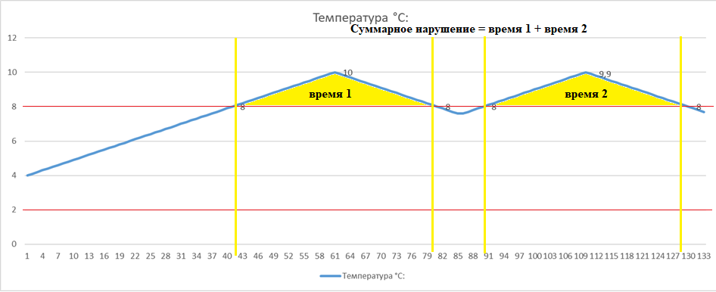

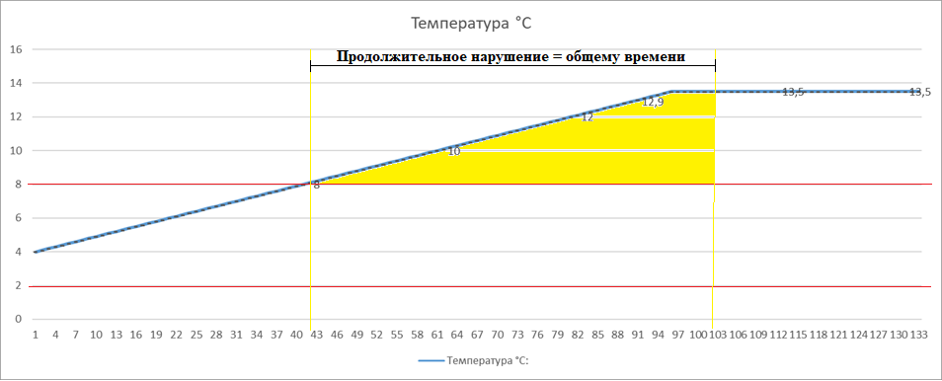

 |  |  |  | Продолжительно
 |  |  |  | Суммарно
 |  |  |  | Однократно

